PREDICTED VS OBSERVED
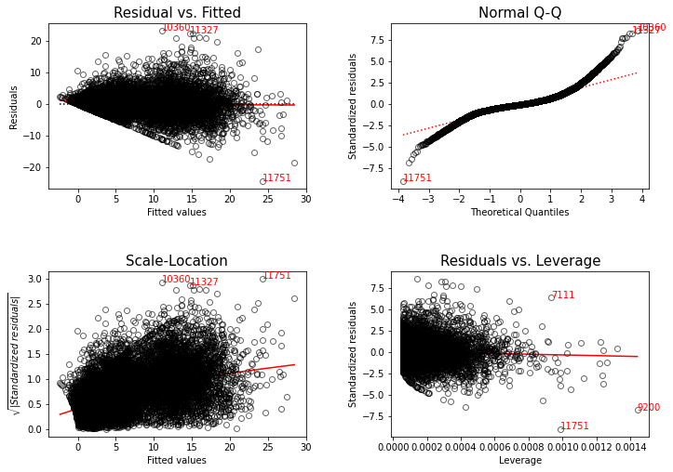
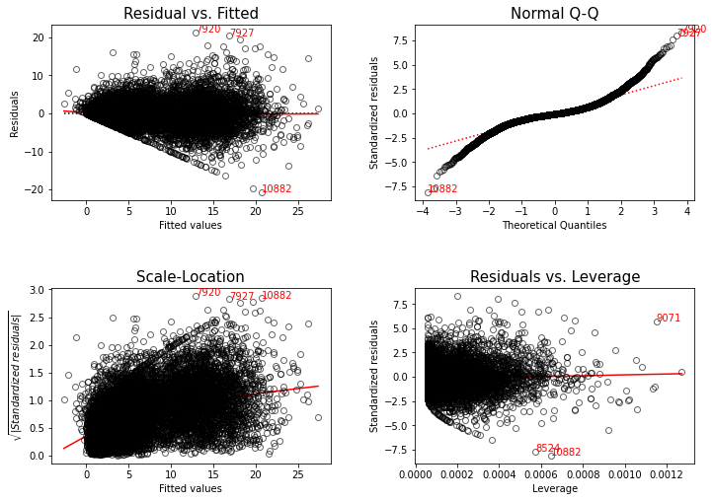
SPECIES |  | FIELD:SPECIES:Diam + FIELD:SPECIES:NCI_PC2 + FIELD: SPECIES:FD |  |  |  |  |  |  | SPECIES | BEST MODELS FOR SPECIES |  | coef | std err | t | P>|t| | [0.025 | 0.975] | R_squared_adj
 |  | coef | std err | t | P>|t| | [0.025 | 0.975] | R_squared_adj
ACMO | Intercept | 0.0745 | 0.071 | 1.043 | 0.297 | -0.066 | 0.215 | 0.389 | ACMO | SPECIES:Diam + FIELD:SPECIES:NCI_PLC50 + FIELD:SPECIES:FD | Intercept | 3.61E-15 | 0.071 | 5.11E-14 | 1 | -0.139 | 0.139
 | PREDICTED | 0.953 | 0.031 | 30.325 | 0 | 0.891 | 1.015 |  |  |  | PREDICTED | 1 | 0.031 | 31.772 | 0 | 0.938 | 1.062 | 0.412
ARUN | Intercept | 0.0981 | 0.221 | 0.444 | 0.657 | -0.335 | 0.531 | 0.305 | ARUN | FIELD:SPECIES:Diam + FIELD:SPECIES:NCI_LASA + FIELD:SPECIES:Hmax_FD | Intercept | 5.20E-16 | 0.217 | 2.39E-15 | 1 | -0.426 | 0.426
 | PREDICTED | 0.9853 | 0.039 | 25.181 | 0 | 0.909 | 1.062 |  |  |  | PREDICTED | 1 | 0.038 | 26.073 | 0 | 0.925 | 1.075 | 0.32
FROR | Intercept | -0.0032 | 0.14 | -0.023 | 0.982 | -0.278 | 0.271 | 0.287 | FROR | FIELD:SPECIES:Diam + SPECIES:NCI_PC2_hier + SPECIES:PC2_FD | Intercept | -1.86E-15 | 0.132 | -1.41E-14 | 1 | -0.259 | 0.259
 | PREDICTED | 0.9839 | 0.041 | 24.09 | 0 | 0.904 | 1.064 |  |  |  | PREDICTED | 1 | 0.039 | 25.618 | 0 | 0.923 | 1.077 | 0.313
OLEU | Intercept | 0.7756 | 0.089 | 8.669 | 0 | 0.6 | 0.951 | 0.057 | OLEU | FIELD:SPECIES:Diam + FIELD:SPECIES:NCI_LASA_hier + FIELD:SPECIES:FD | Intercept | 8.33E-16 | 0.083 | 9.99E-15 | 1 | -0.164 | 0.164
 | PREDICTED | 0.4455 | 0.051 | 8.775 | 0 | 0.346 | 0.545 |  |  |  | PREDICTED | 1 | 0.052 | 19.393 | 0 | 0.899 | 1.101 | 0.231
PHLA | Intercept | 0.8303 | 0.088 | 9.463 | 0 | 0.658 | 1.002 | 0.086 | PHLA | FIELD:SPECIES:Diam + SPECIES:NCI_Hmax_hier + SPECIES:SLA_FD | Intercept | 1.96E-15 | 0.091 | 2.16E-14 | 1 | -0.178 | 0.178
 | PREDICTED | 0.5065 | 0.043 | 11.662 | 0 | 0.421 | 0.592 |  |  |  | PREDICTED | 1 | 0.048 | 20.733 | 0 | 0.905 | 1.095 | 0.23
PIHA | Intercept | 0.8668 | 0.387 | 2.238 | 0.025 | 0.107 | 1.626 | 0.33 | PIHA | FIELD:SPECIES:Diam + SPECIES:NCI_PC2_hier + SPECIES:WD_FD | Intercept | -3.85E-15 | 0.381 | -1.01E-14 | 1 | -0.747 | 0.747
 | PREDICTED | 0.9301 | 0.035 | 26.607 | 0 | 0.862 | 0.999 |  |  |  | PREDICTED | 1 | 0.034 | 29.394 | 0 | 0.933 | 1.067 | 0.375
PILE | Intercept | 0.5996 | 0.027 | 22.544 | 0 | 0.547 | 0.652 | 0.015 | PILE | SPECIES:Diam + FIELD:SPECIES:NCI_SLA + FIELD:SPECIES:WD_FD | Intercept | 5.57E-16 | 0.068 | 8.20E-15 | 1 | -0.133 | 0.133
 | PREDICTED | 0.0965 | 0.022 | 4.458 | 0 | 0.054 | 0.139 |  |  |  | PREDICTED | 1 | 0.096 | 10.465 | 0 | 0.813 | 1.187 | 0.08
PIPA | Intercept | 1.0675 | 0.314 | 3.397 | 0.001 | 0.451 | 1.684 | 0.531 | PIPA | FIELD:SPECIES:Diam + SPECIES:NCI + SPECIES:SLA_FD | Intercept | 1.24E-14 | 0.306 | 4.07E-14 | 1 | -0.6 | 0.6
 | PREDICTED | 0.9308 | 0.023 | 40.323 | 0 | 0.885 | 0.976 |  |  |  | PREDICTED | 1 | 0.022 | 44.979 | 0 | 0.956 | 1.044 | 0.584
PIPE | Intercept | 1.8654 | 0.441 | 4.234 | 0 | 1.001 | 2.73 | 0.337 | PIPE | FIELD:SPECIES:Diam + FIELD:SPECIES:NCI_PC2_hier + FIELD:SPECIES:WD_FD | Intercept | -8.09E-15 | 0.415 | -1.95E-14 | 1 | -0.814 | 0.814
 | PREDICTED | 0.8713 | 0.032 | 27.08 | 0 | 0.808 | 0.934 |  |  |  | PREDICTED | 1 | 0.03 | 33.35 | 0 | 0.941 | 1.059 | 0.435
QUIL | Intercept | -0.0493 | 0.141 | -0.351 | 0.726 | -0.325 | 0.227 | 0.413 | QUIL | FIELD:SPECIES:Diam + FIELD:SPECIES:NCI_Hmax_hier + FIELD:SPECIES:Nm_FD | Intercept | -8.84E-15 | 0.135 | -6.53E-14 | 1 | -0.266 | 0.266
 | PREDICTED | 1.0054 | 0.032 | 31.841 | 0 | 0.944 | 1.067 |  |  |  | PREDICTED | 1 | 0.03 | 32.834 | 0 | 0.94 | 1.06 | 0.428
QUPU | Intercept | 0.0268 | 0.144 | 0.187 | 0.852 | -0.255 | 0.308 | 0.352 | QUPU | FIELD:SPECIES:Diam + FIELD:SPECIES:NCI_LASA + FIELD:SPECIES:WD_FD | Intercept | -5.16E-15 | 0.137 | -3.76E-14 | 1 | -0.269 | 0.269
 | PREDICTED | 0.998 | 0.036 | 28.005 | 0 | 0.928 | 1.068 |  |  |  | PREDICTED | 1 | 0.034 | 29.587 | 0 | 0.934 | 1.066 | 0.378
QUSU | Intercept | 0.0014 | 0.135 | 0.01 | 0.992 | -0.264 | 0.267 | 0.429 | QUSU | FIELD:SPECIES:Diam + FIELD:SPECIES:NCI_PLC50_hier + FIELD:SPECIES:Hmax_FD | Intercept | -6.96E-15 | 0.132 | -5.26E-14 | 1 | -0.26 | 0.26
 | PREDICTED | 0.9999 | 0.03 | 32.926 | 0 | 0.94 | 1.059 |  |  |  | PREDICTED | 1 | 0.03 | 33.783 | 0 | 0.942 | 1.058 | 0.442
FULL dataset | Intercept | -1.08E-14 | 0.031 | -3.45E-13 | 1 | -0.061 | 0.061 | 0.758 | FULL dataset |  | Intercept | -5.55E-16 | 0.029 | -1.89E-14 | 1 | -0.058 | 0.058
 | PREDICTED | 1 | 0.004 | 229.969 | 0 | 0.991 | 1.009 |  |  |  | PREDICTED | 1 | 0.004 | 246.55 | 0 | 0.992 | 1.008 | 0.783

 |  |  |  |  |  |  |  | Quando si esegue il test di ipotesi sui coefficienti della retta
 |  |  |  |  |  |  |  | di regressione, la pendenza (SLOPE) deve essere sempre
 |  |  |  |  |  |  |  | > di 0 (o meglio ugale a 1), mentre l'intercetta = 0, poiché
 |  |  |  |  |  |  |  | valori di intercetta superiori a 0 sono legati al concetto di
 |  |  |  |  |  |  |  | distorsione (BIAS)

 |  | Nella tabella a sinistra si può notare che 6 specie su 12 (OLEU, PHLA, |  |  |  |  |  |  |  | Nella tabella a destra (selezione del miglior modello specie-specifico), tutte
 |  | PIHA, PILE, PIPA, PIPE) presentano una pendenza maggiore di |  |  |  |  |  |  |  | le specie hanno una pendenza = 1 e un'intercetta = 0; si può notare infatti un'incremento
 |  | 0 ma diversa da 1, e un'intercetta > 0 , il quale indica |  |  |  |  |  |  |  | dell'R2.
 |  | distorsione dei modelli.
 |  | Il resto delle specie (ACMO, ARUN, FROR, QUIL, QUPU, QUSU) |  |  |  |  |  |  |  | L' ipotesi 8 (la crescita delle specie target dipende dal tipo di trattamento
 |  | presentano sia una pendenza = 1 che un'intercetta = 0, ovvero |  |  |  |  |  |  |  | e dall'effetto della competizione e diversità funzionale) si è rivelata la migliore
 |  | le predizioni del modello sono coerenti con i valori osservati, |  |  |  |  |  |  |  | per 4 specie (FROR, PHLA, PIHA e PIPA)
 |  | e senza distorsione |  |  |  |  |  |  |  | l' ipotesi 14 (la crescita delle specie target dipende dal trattamento e dall'effetto
 |  |  |  |  |  |  |  |  |  | del trattamento sulla competizione e sulla diversità funzionale) è stata la migliore
 |  |  |  |  |  |  |  |  |  | ipotesi per 6 specie (ARUN, OLEU, PIPE, QUIL, QUPU, e QUSU)
 |  |  |  |  |  |  |  |  |  | l'ipotesi 11 ( la crescita delle specie target dipende dalla loro dimensione e
 |  |  |  |  |  |  |  |  |  | dall'effetto del trattamento sulla competizione e sulla diversità funzionale) si è
 |  |  |  |  |  |  |  |  |  | rivelata la migliore per 2 specie (ACMO e PILE)

 |  |  |  |  |  |  |  |  |  | A differenza della selezione del miglior modello su tutto il dataset, nel quale
 |  |  |  |  |  |  |  |  |  | una sola tipologia di competizione e diversità funzionale è risultata la migliore,
 |  |  |  |  |  |  |  |  |  | nella selezione dei modelli specie-specifici possiamo osservare
 |  |  |  |  |  |  |  |  |  | sette NCI di tipo gerarchico (3x NCI_PC2_hier, NCI_LASA_hier, 2xNCI_Hmax_hier,
 |  |  |  |  |  |  |  |  |  | NCI_PLC50_hier), quattro NCI in valore assoluto (NCI_PLC50, 2xNCI_LASA, NCI_SLA), e
 |  |  |  |  |  |  |  |  |  | una NCI di tipo simmetrico (NCI).

 |  |  |  |  |  |  |  |  |  | Per quanto riguarda la diversità funzionale, la frequenze sono: 4xWD_FD, 2xHmax_FD,
 |  |  |  |  |  |  |  |  |  | 2xSLA_FD, 2xFD, Nm_FD, PC2_FD.

 |  |  |  |  |  |  |  |  | Ovviamente il test sui coefficienti non basta per poter validare i nostri modelli,
 |  |  |  |  |  |  |  |  | infatti la regressione lineare fa diverse ipotesi sui dati, come ad esempio:

 |  |  |  |  |  | 1) Linearità dei dati. Si presume che la relazione tra il predittore (x) e il risultato (y) sia lineare.
 |  |  |  |  |  | 2) Normalità dei residui. Si suppone che gli errori residui siano normalmente distribuiti.
 |  |  |  |  |  | 3) Omogeneità della varianza dei residui. Si suppone che i residui abbiano una varianza costante (omoscedasticità)
 |  |  |  |  |  | 4) Indipendenza dei termini di errore dei residui.

 |  |  |  |  |  | 1) per la prima assunzione è necessario guardare il grafico (Residual vs Fitted), i residui devono essere
 |  |  |  |  |  | distribuiti casualmente nel range dei predetti
 |  |  |  |  |  | 2) per la seconda assunzione guardiamo il grafico (Normal Q-Q), gli errori residui sono normalmente distribuiti
 |  |  |  |  |  | quando questi seguono approssimativamente una linea retta.
 |  |  |  |  |  | 3) il grafico (Scale-Location) è utile per capire se è presente omogeneità nella varianza dei residui (omoschedasticità), cioè
 |  |  |  |  |  | se la varianza è costante all'aumentare del valore dei predetti
 |  |  |  |  |  | 4) Il grafico (Residual vs Laverage) infine è utilizzato quando si vuole ricercare outliers influenti; più precisamente,
 |  |  |  |  |  | se qualche residuo si trova al di fuori della distanza di Cook (linea tratteggiata), significa che quella determinata
 |  |  |  |  |  | osservazione (etichettata) è influente, e andrebbe eliminata per migliorare i risultati

 |  |  |  |  |  |  |  | ACMO |  |  | ACMO
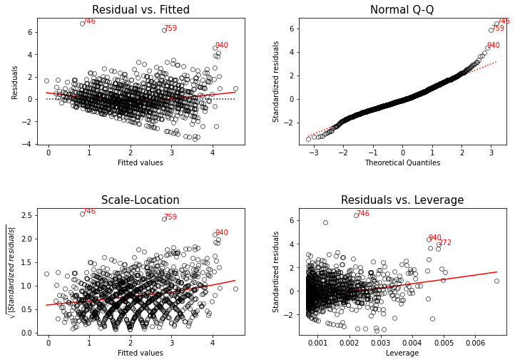
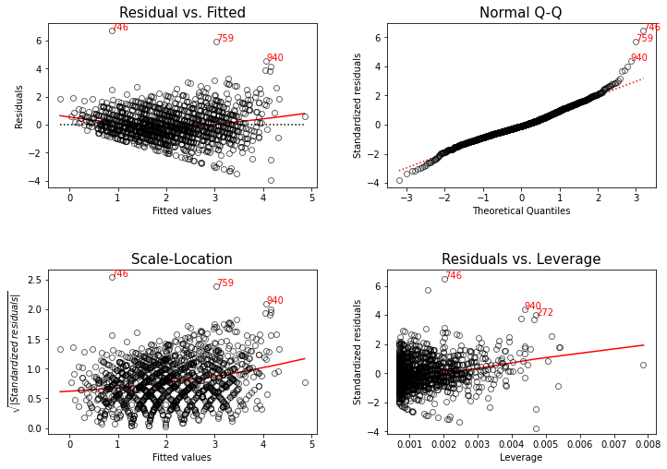

 |  |  |  |  |  |  |  | ARUN |  |  | ARUN
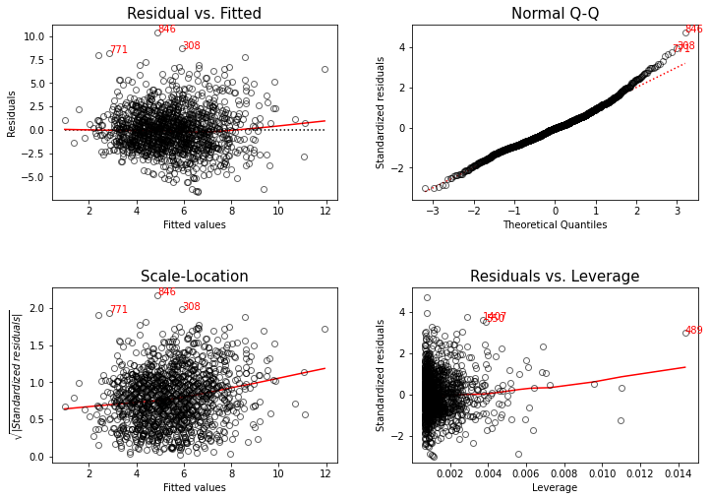
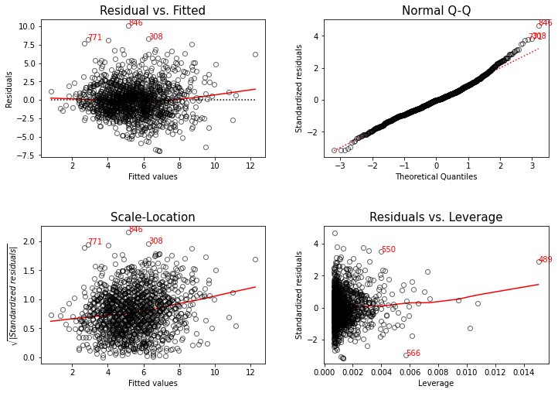

 |  |  |  |  |  |  |  | FROR |  |  | FROR
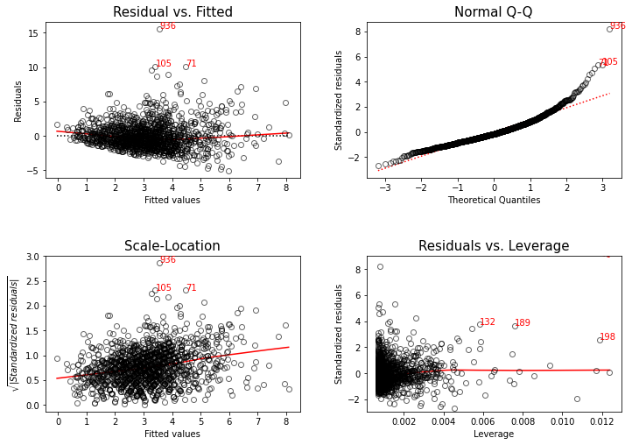
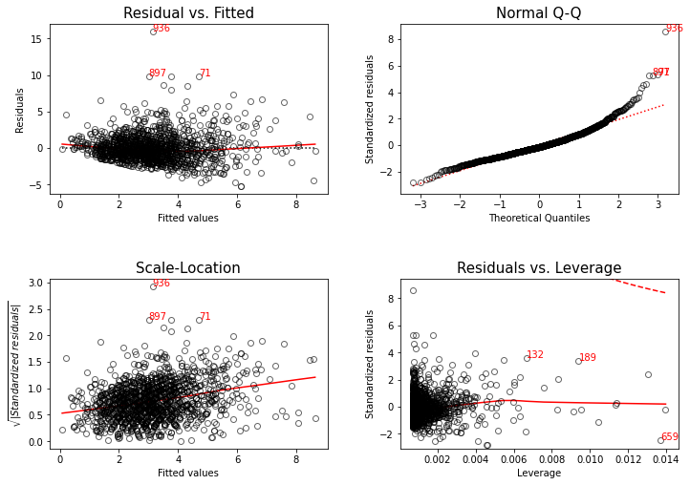

 |  |  |  |  |  |  |  | OLEU |  |  | OLEU

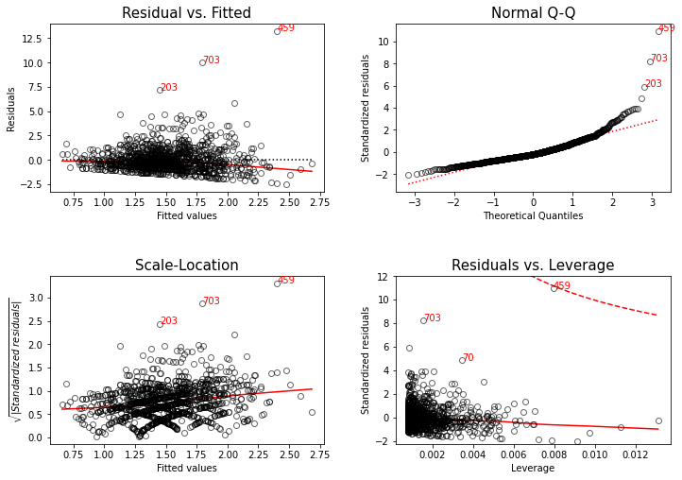
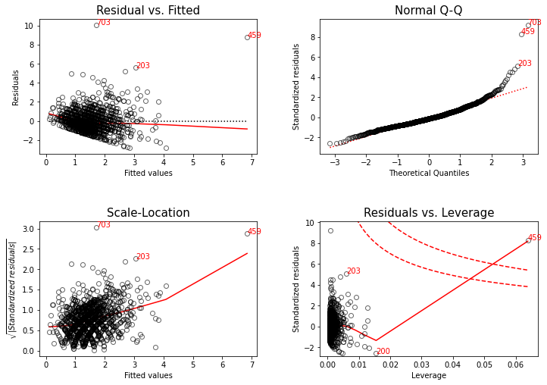

 |  |  |  |  |  |  |  | PHLA |  |  | PHLA
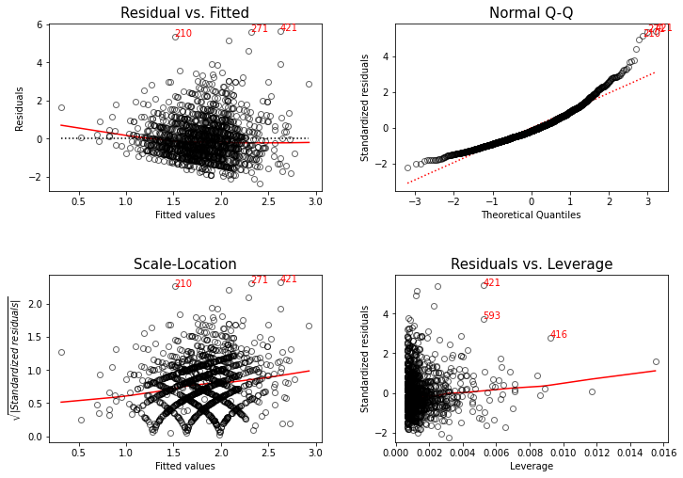
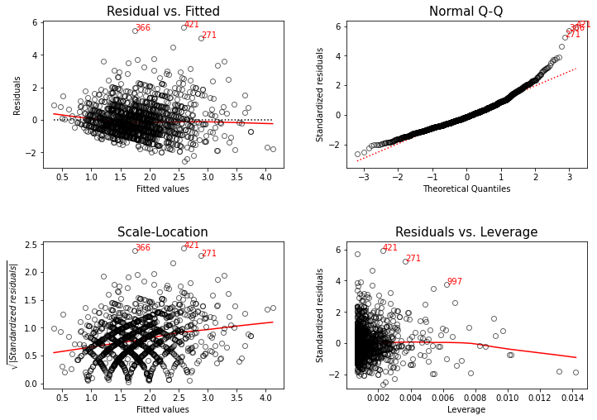

 |  |  |  |  |  |  |  | PIHA |  |  | PIHA
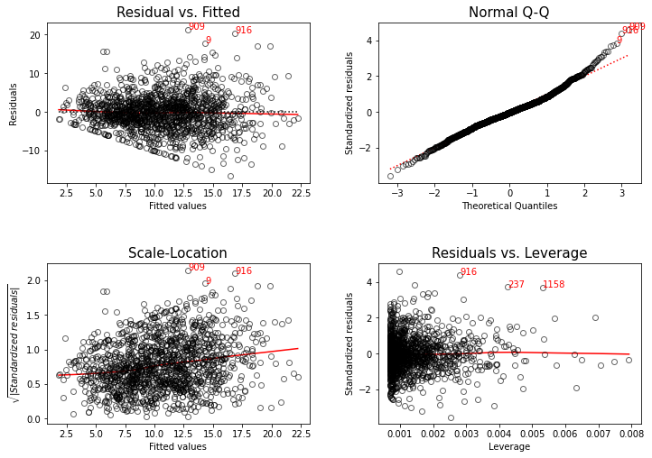
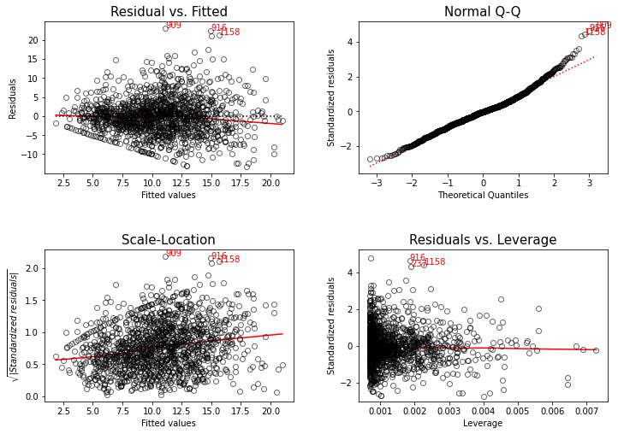

 |  |  |  |  |  |  |  | PILE |  |  | PILE

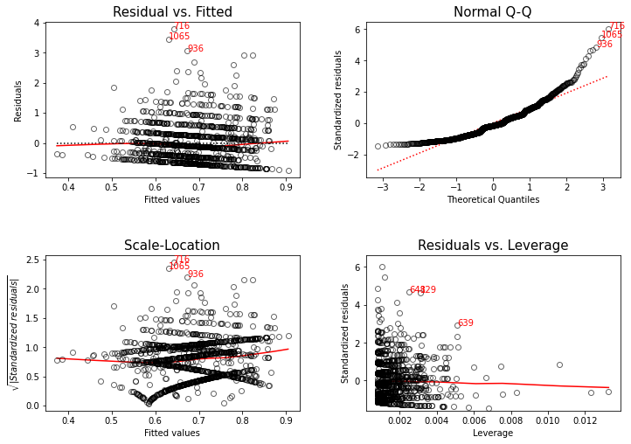
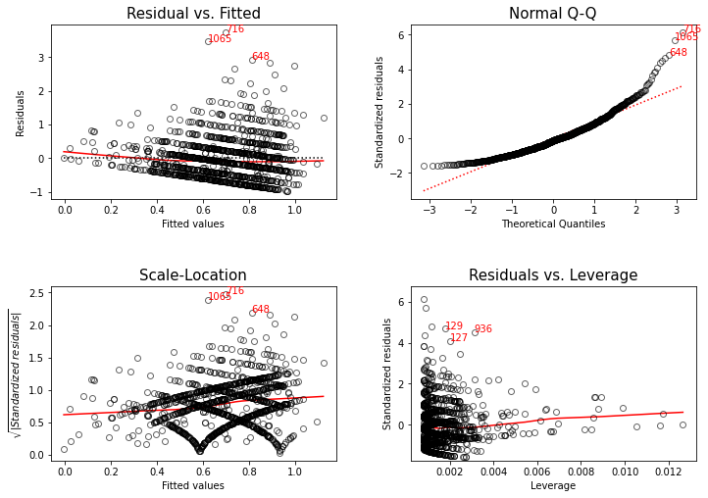

 |  |  |  |  |  |  |  | PIPA |  |  | PIPA
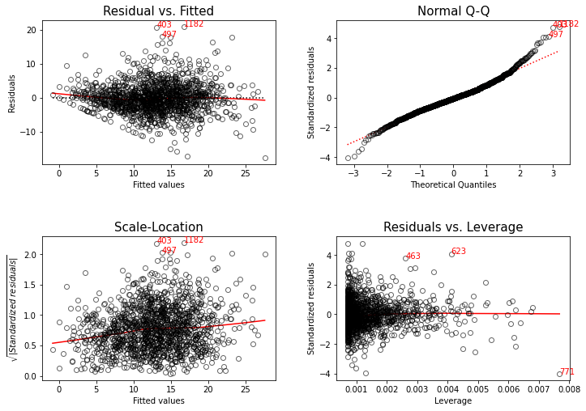
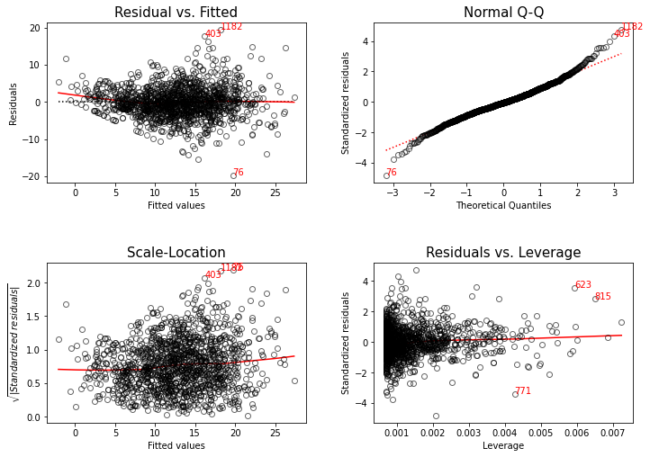

 |  |  |  |  |  |  |  | PIPE |  |  | PIPE
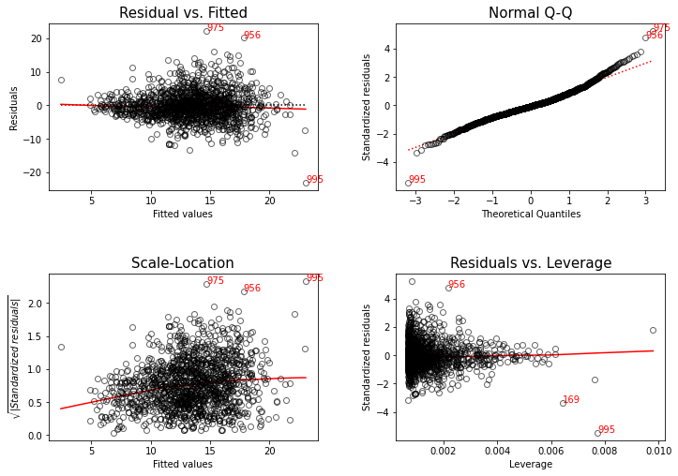
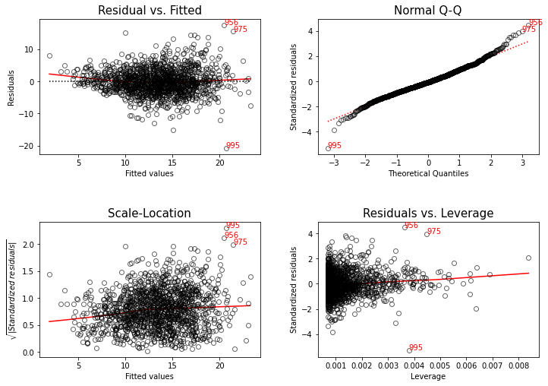

 |  |  |  |  |  |  |  | QUIL |  |  | QUIL
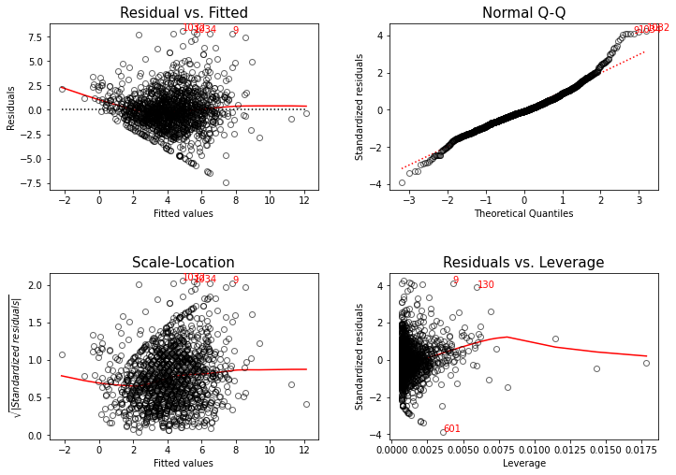
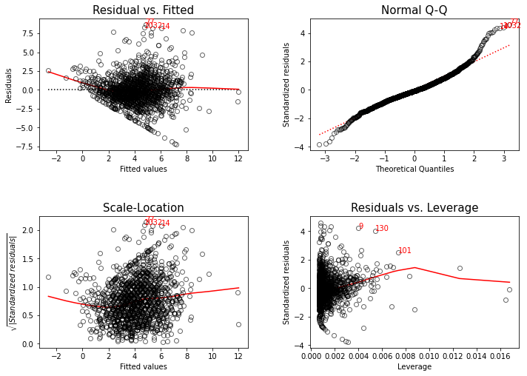

 |  |  |  |  |  |  |  | QUPU |  |  | QUPU
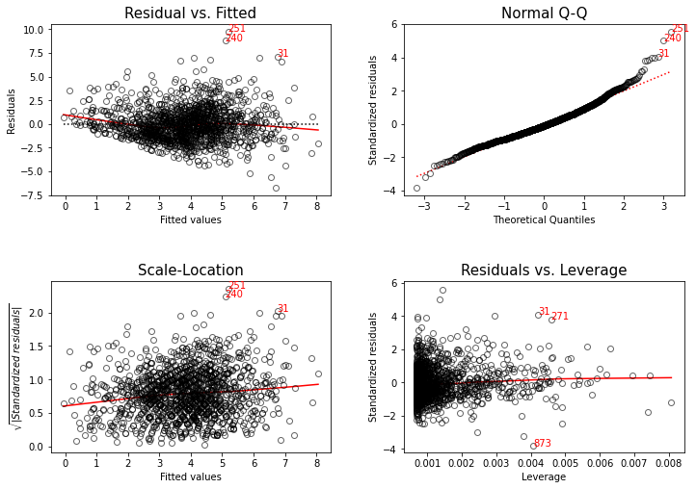
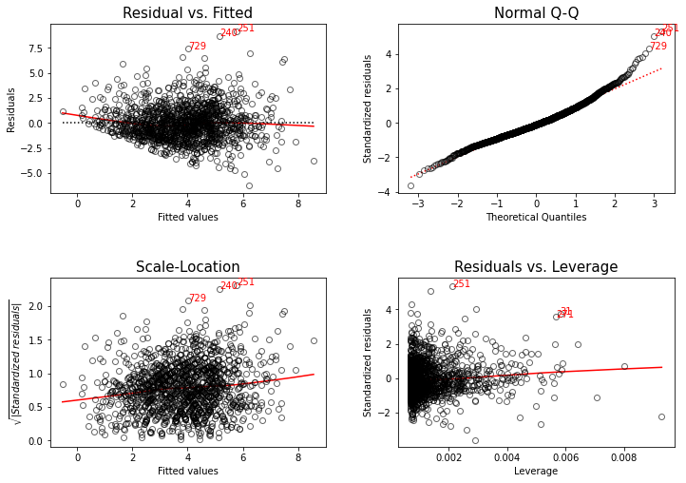

 |  |  |  |  |  |  |  | QUSU |  |  | QUSU
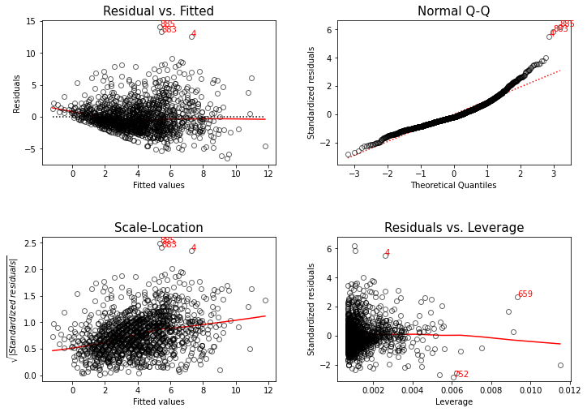
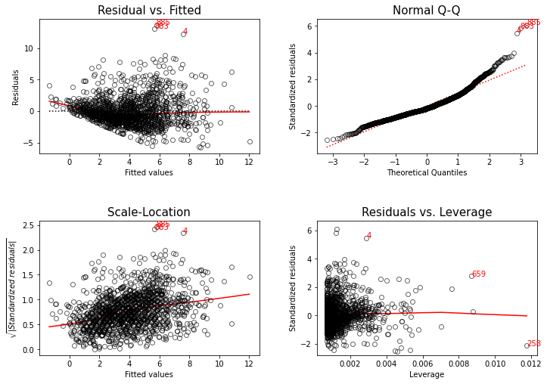

 |  |  |  |  |  |  |  | dataset |  |  | dataset

